FORMATO

 |  |  |  |  |  |  |  |  |  | Código |  |  | FRO105-569-1
 |  |  |  |  |  |  |  |  |  | Fecha |  |  | 2023-06-14
 |  |  | FORMATO DE GESTIÓN DE RIESGO DE SOBORNO SGAS
 |  |  |  |  |  |  |  |  |  | Ciudad y Fecha de Diligenciamiento
 |  |  |  |  |  |  |  |  |  | Ciudad |  | DIA |  | MES | AÑO

Todos los espacios en este formulario deberán estar diligenciados, en los que no haya necesidad de completar información, escribir N.A. (no aplica).

DATOS DEL DILIGENCIADOR
Persona que diligencia el formato:
Tipo y Número de Identificación:
Dependencia:
Proceso:

Procedimiento asociado | Posibles hechos de soborno | Terceros, funciones o cargos expuestos al hecho de soborno |  | Efectos del soborno en los objetivos estratégicos | Controles existentes | Probalilidad del riesgo residual | Impacto del riesgo residual | Nivel de riesgo residual | Valoración del riesgo residual |  | Controles adicionales requeridos a considerar

 |  |  |  |  |  |  |  | 0
 |  |  |  |  |  |  |  | 0
 |  |  |  |  |  |  |  | 0
 |  |  |  |  |  |  |  | 0
 |  |  |  |  |  |  |  | 0
 |  |  |  |  |  |  |  | 0
 |  |  |  |  |  |  |  | 0
 |  |  |  |  |  |  |  | 0
 |  |  |  |  |  |  |  | 0
 |  |  |  |  |  |  |  | 0
 |  |  |  |  |  |  |  | 0
 |  |  |  |  |  |  |  | 0
 |  |  |  |  |  |  |  | 0

INSTRUCCIONES
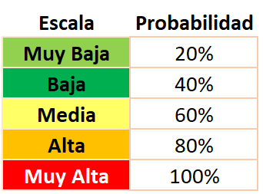
 |  |  |  | FORMATO DE GESTIÓN DE RIESGO DE SOBORNO SGAS

Procedimiento asociado |  | Posibles hechos de soborno | Terceros, funciones o cargos expuestos al hecho de soborno |  | Efectos del soborno en los objetivos estratégicos | Controles existentes | Probalilidad del riesgo residual |  | Impacto del riesgo residual | Nivel de riesgo residual | Valoración del riesgo residual | Controles adicionales requeridos

Escriba el nombre del procedimiento asociado al proceso, o la caracterización del proceso. |  | "En cada etapa del procedimiento o proceso, describa los posibles hechos de soborno que pudieran darse, tanto en que un externo ofrezca, entregue o prometa beneficios, como los que puedan darse por solicitud o aceptación de un trabajador interno. De acuerdo con la norma ISO 37001, se deben identificar los hechos de soborno que razonablemente se puedan anticipar, es decir, todos aquellos que sean previsibles." | "Identifique TIPOS de contratistas y de trabajadores que pudieran ser oferentes de soborno o estar expuestos al ofrecimiento por efecto de las funciones que desempeña o actividades que realiza. Por ejemplo: - Interventores de Obra. - Estructuradores de Proyectos. - Concejales. - Alta Dirección. UTILICE UNA FILA POR CADA ACTOR" |  | "Para la norma ISO 37001, el Riesgo es el ""Efecto de la Incertidumbre"" y por lo tanto debemos identificar ""el efecto que el Hecho de Soborno puede causar frente al logro de los Objetivos Estratégicos"". | Se deben listar las actividades (primera, segunda o tercera línea de defensa - en ese orden) que hoy se desarrollan y que evitan el Efecto (Riesgo) a causa del "Hecho" de soborno. | Se debe seleccionar un valor usando como referencia la tabla en la parte inferior de esta Hoja. Cuando participan varias personas, cada quien da su voto sin concertación con los demás y se selecciona la Moda de los datos (el valor que más veces se repite) o el mayor valor entre las opciones. |  | Se debe seleccionar un valor usando como referencia la tabla en la parte inferior de esta Hoja. Cuando participan varias personas, cada quien da su voto sin concertación con los demás y se selecciona la Moda de los datos (el valor que más veces se repite) o el mayor valor entre las opciones. | Celda automática | Celda automática | Si se considera que los controles actuales no son suficientes, debe formularse un Plan de Acción. Dar una descripción de los controles que se deberían implementar.

Nota: La siguiente información fue tomada de la Guía para la administración del riesgo y el diseño de controles en entidades públicas del Departamento Administrativo de la Función Pública (2022) en su versión 6:

 | Factores de Riesgo |  |  |  |  |  |  | Clasificacion del Riesgo |  |  |  |  | Analisis de Riesgo: Impacto vs. Probabilidad | Impacto | Riesgo Inherente | Valoracion de Controles | Impacto de los Controles | Tratamiento del Riesgo | .
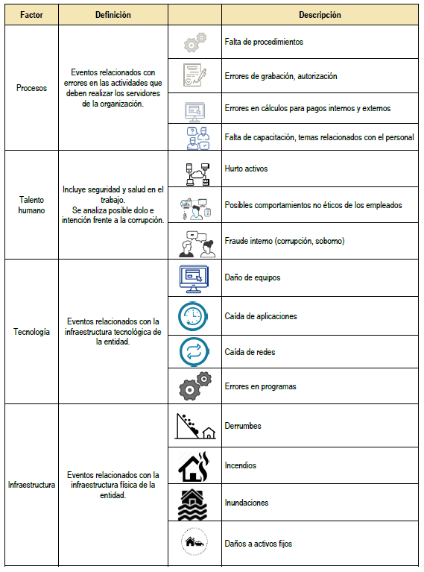
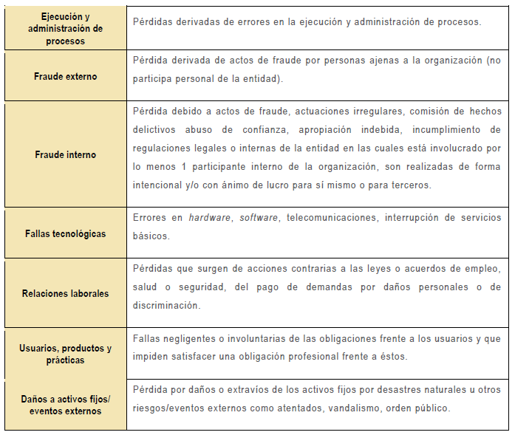
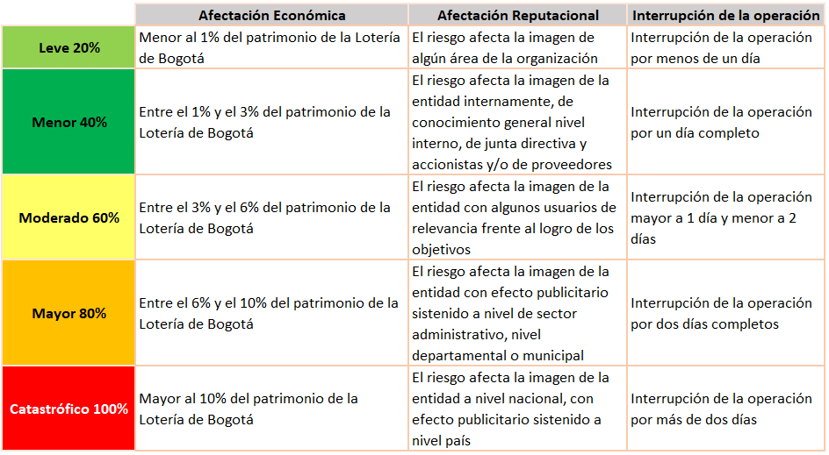
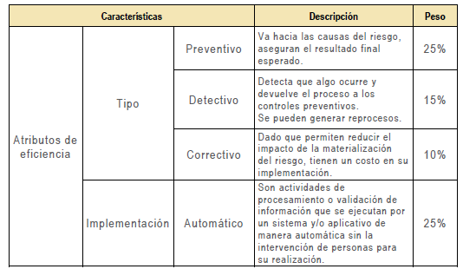
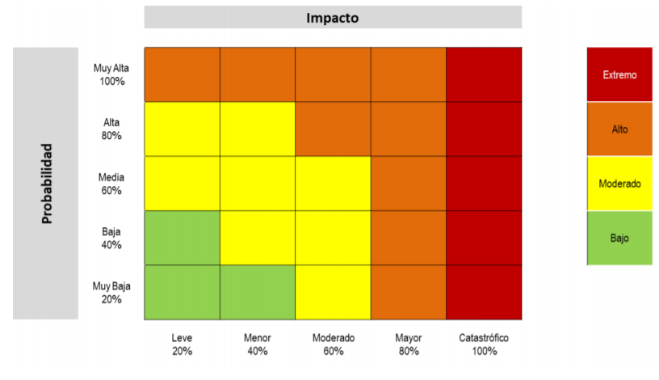
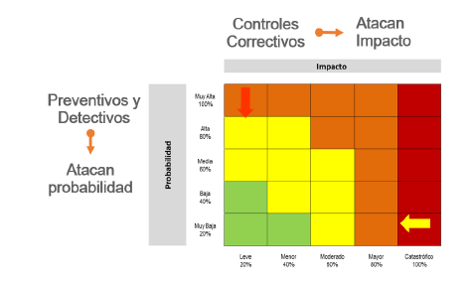
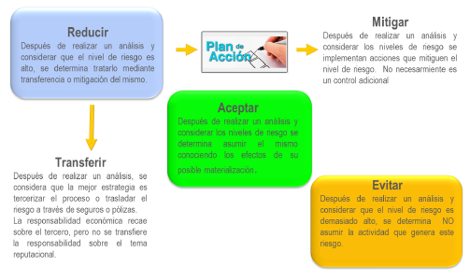

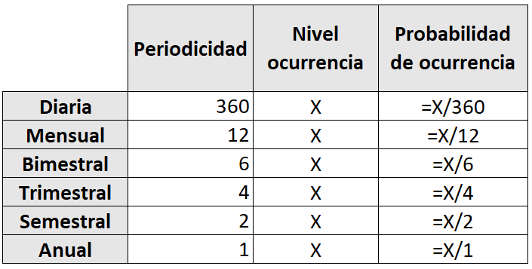

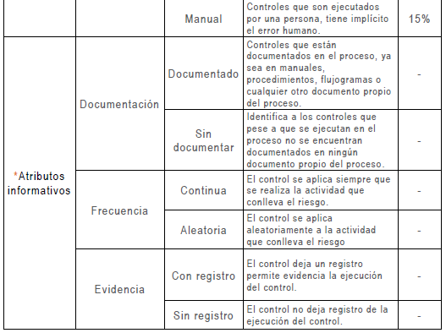

 |  |  |  |  |  |  |  |  |  |  |  |  | Probabilidad

